Reporte de Productos
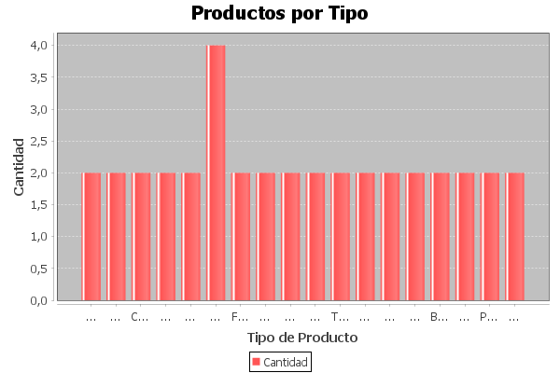
Tipo | Talla | Cantidad | Género | Color
Sombrero | Única | 17 | Unisex | Negro
Guantes | M | 22 | Unisex | Gris
Calcetines | L | 30 | Hombre | Blanco
Chaleco | S | 8 | Mujer | Rosa
Pantalones | XL | 12 | Hombre | Negro
Camisa | M | 15 | Mujer | Azul claro
Falda | S | 10 | Mujer | Verde
Polo | M | 18 | Hombre | Azul marino
Zapatos | 40 | 7 | Hombre | Negro
Sandalias | 37 | 20 | Mujer | Rojo
Traje de baño | M | 14 | Mujer | Negro
Ropa interior | L | 25 | Unisex | Blanco
Gafas de sol | Única | 30 | Unisex | Negro
Botas | 42 | 10 | Hombre | Marrón
Camisa | XL | 9 | Hombre | Celeste
Blusa | L | 16 | Mujer | Amarillo
Corbata | Única | 13 | Hombre | Rojo
Pijama | S | 12 | Unisex | Gris
Leggings | M | 20 | Mujer | Negro
Sombrero | Única | 17 | Unisex | Negro
Guantes | M | 22 | Unisex | Gris
Calcetines | L | 30 | Hombre | Blanco
Chaleco | S | 8 | Mujer | Rosa
Pantalones | XL | 12 | Hombre | Negro
Camisa | M | 15 | Mujer | Azul claro
Falda | S | 10 | Mujer | Verde
Polo | M | 18 | Hombre | Azul marino
Zapatos | 40 | 7 | Hombre | Negro
Sandalias | 37 | 20 | Mujer | Rojo
Traje de baño | M | 14 | Mujer | Negro
Ropa interior | L | 25 | Unisex | Blanco
Gafas de sol | Única | 30 | Unisex | Negro
Botas | 42 | 10 | Hombre | Marrón
Camisa | XL | 9 | Hombre | Celeste
Blusa | L | 16 | Mujer | Amarillo
Corbata | Única | 13 | Hombre | Rojo
Pijama | S | 12 | Unisex | Gris
Leggings | M | 20 | Mujer | Negro

